Chi tiết địa chất
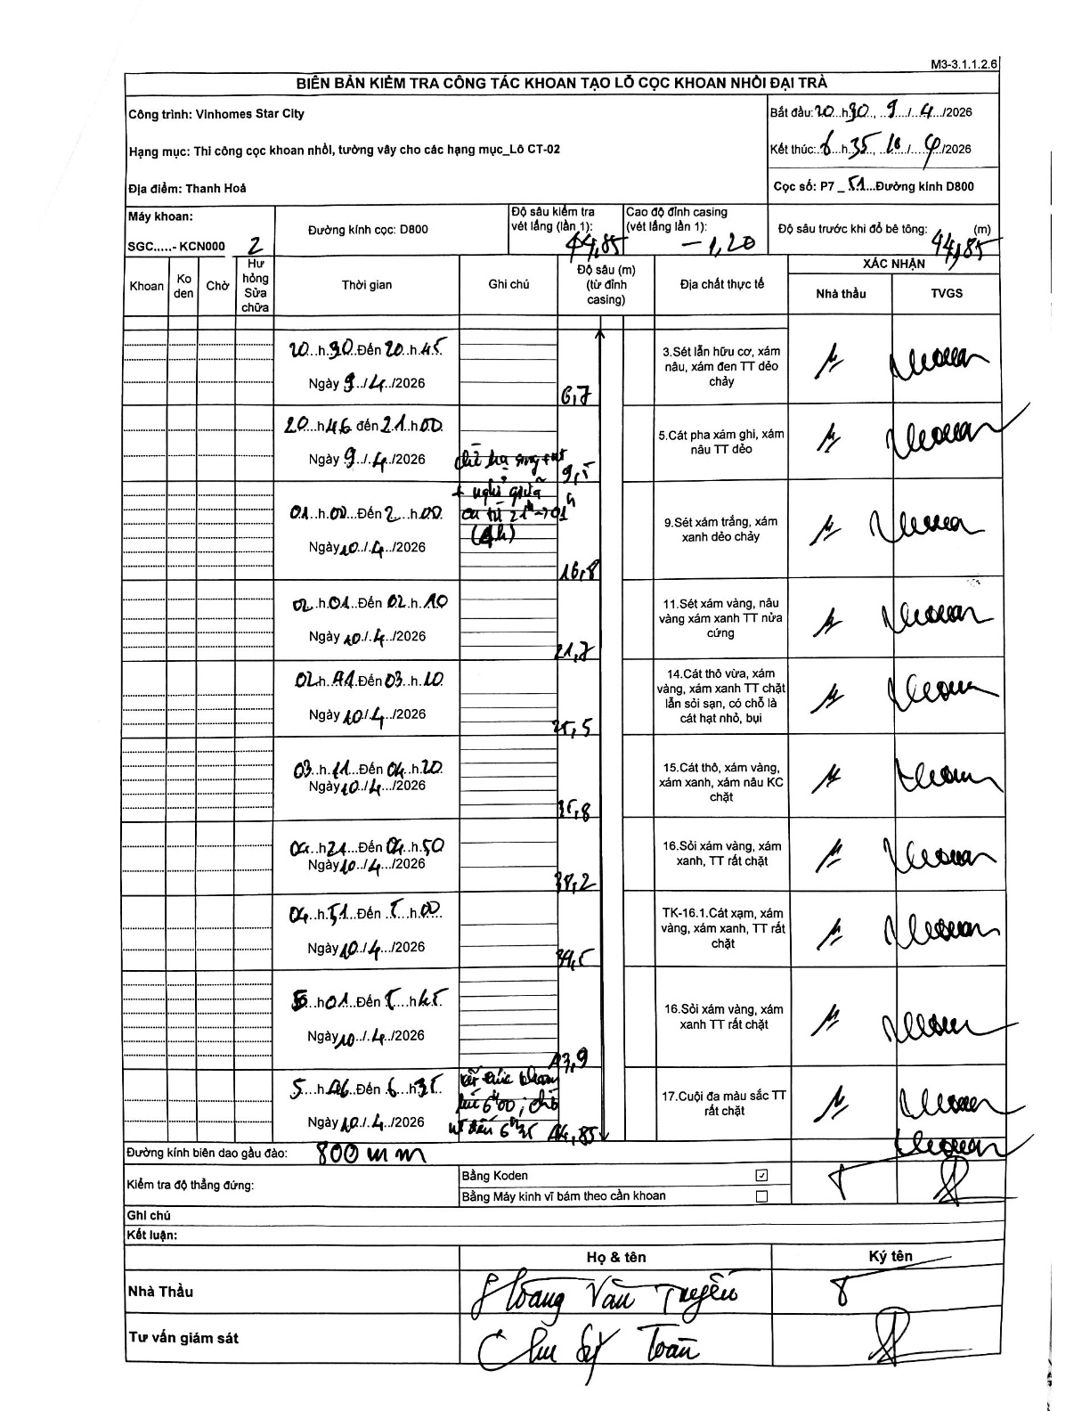
Dự án | Star City Thanh Hóa
Hạng mục | Thi công cọc khoan nhồi, tường vây cho các hạng mục_Lô CT-02
Tên bộ phận | Lô CT-02
Số hiệu cọc | P7_51
Tên Máy khoan | SGC-KCN0002
Đường kính | D800
Bắt đầu thi công | 20:30 09/04/2026
Kết thúc thi công | 06:35 10/04/2026

Địa chất TT | Đường kính | Mô tả lớp thiết kế | Từ (h) | Đến (h) | Cao độ từ | Cao độ đến | T.Gian (h) | Dài (m) | V (m/h) | Ghi chú
1 | D800 | Sét lẫn hữu cơ, xám nâu, xám đen TT dẻo chảy | 20:30 09/04/2026 | 20:45 09/04/2026 | -1.2 | -6.7 | 0.25 | 5.5 | 22
2 | D800 | Cát pha xám ghi, xám nâu TT dẻo | 20:46 09/04/2026 | 21:00 09/04/2026 | -6.7 | -9.5 | 0.23 | 2.8 | 12 | Dữ hạ ống vách + nghỉ giữa ca từ 21h - 01h (4h)
3 | D800 | Sét xám trắng, xám xanh dẻo chảy | 01:00 10/04/2026 | 02:00 10/04/2026 | -9.5 | -16.8 | 1 | 7.3 | 7.3
4 | D800 | Sét xám vàng, nâu vàng xám xanh TT nửa cứng | 02:01 10/04/2026 | 02:40 10/04/2026 | -16.8 | -21.7 | 0.65 | 4.9 | 7.54
5 | D800 | Cát thô vừa, xám vàng, xám xanh TT chặt lẫn sỏi sạn, có chỗ là cát hạt nhỏ, bụi | 02:44 10/04/2026 | 03:10 10/04/2026 | -21.7 | -27.5 | 0.43 | 5.8 | 13.38
6 | D800 | Cát thô, xám vàng, xám xanh, xám nâu KC chặt | 03:11 10/04/2026 | 04:20 10/04/2026 | -27.5 | -35.8 | 1.15 | 8.3 | 7.22
7 | D800 | Sỏi xám vàng, xám xanh, TT rất chặt | 04:24 10/04/2026 | 04:50 10/04/2026 | -35.8 | -38.2 | 0.43 | 2.4 | 5.54
8 | D800 | TK-16.1.Cát xám, xám vàng, xám xanh, TT rất chặt | 04:51 10/04/2026 | 05:00 10/04/2026 | -38.2 | -39.5 | 0.15 | 1.3 | 8.67
9 | D800 | Sỏi xám vàng, xám xanh TT rất chặt | 05:01 10/04/2026 | 05:45 10/04/2026 | -39.5 | -43.9 | 0.73 | 4.4 | 6
10 | D800 | Cuội đa màu sắc TT rất chặt | 05:46 10/04/2026 | 06:35 10/04/2026 | -43.9 | -44.85 | 0.82 | 0.95 | 1.16 | Kết thúc khoan lúc 6h00; chờ vớt đến 6h35

ẢNH BIÊN BẢN GỐC

